Sheet1
序号 | 需求细节 | 图示 | 优先级 | 工时预估 | 备注
1 | 整合动态爬虫。无法用静态爬虫下载的页面使用动态爬虫。对js类型的网站进行爬取（文探摘客的爬虫整合） |  | 3 | 爬虫（莉芳：苏锐：）
2 | 需要保证用户看到的资讯的多样性。目前的爬虫先爬了某一个网站，导致某一时间文章来自于同一个源。（为爬虫设定时间，分任务爬取） |  | 1 | 爬虫（莉芳：苏锐：）
3 | 引入NLP算法进行智能分类，让关键词不只是在资讯搜索过滤上用到，而是通过关键词来确定用户需要的文章分类（关联性，关键词的相关联词；智能分类，用户可选不同类型关键词） |  | 2 | 郭娟：圣杰：
4 | 一个账号可定制多个新闻流，审核页面里按照定制的新闻流分类显示（线框图设计；前端；数据库；） |  | 3 | 前端（爱丽：）；后台数据库（诚敏：刘利：）
5 | 添加用户忘记密码后找回密码功能 |  | 3 | 前端（爱丽：）；后台数据库（诚敏：刘利：）
6 | 对文章的阅读数、点赞数进行统计。不同B端客户的统计分开。文探内部可以对整体阅读、点赞进行统计 |  | 1 | 前端（爱丽：）；后台数据库（诚敏：刘利：）
7 | API参数命名修改(具体修改样式待定) |  | 1 | 前端（爱丽：）；后台数据库（诚敏：刘利：）
8 | 对用户审核界面进行修改，首次登录显示审核方式提示，后期也可选择更改审核方式（具体见线框图） | 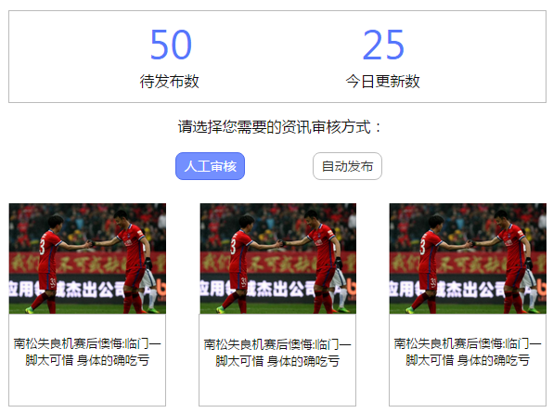 | 1 | 前端（爱丽：）；后台数据库（诚敏：刘利：）
9 | 文章流内嵌页面需要响应式设计，自动适配手机 |  | 1
10 | 自动识别公众号、微博源并应用相关模板 |  | 2 | 爬虫（莉芳：苏锐：）
11 | 能够定义AND类型的关键词。（前端：把A和B两个关键词叠加组合；后台：处理成A and B） |  | 4 | 前端（爱丽：）；后台数据库（诚敏：刘利：）
12 | 用户帮助文档英文版（图片只显示图标，不显示文章图片和标题） |  | 4 | 圣杰：
13 | 使用Hadoop生态管理数据，能够结合Spark做数据分析 |  | 6 | 苏锐：
15 | 爬虫对网站上多页文章内容的抓取 |  | 3 | 爬虫（莉芳：苏锐：）
16 | 文探文章列表中各文章封面图片的选取（排序大小位置后选取封面图片）；广告图片识别方式改进 |  | 1 | ETL（郭娟：）
17 | 文探网站中英文切换功能 |  | 1 | 前端（爱丽：）
18 | 文探手机适配版 |  | 3 | 测试（李乐：）；前端（爱丽）
20 | 为某些用户爬取指定类型和数量的新闻（合并到自动发布） |  | 6 | 设计（爱丽：）；前端（爱丽：）；后台（诚敏：刘利：）
21 | 管理员界面中用户列表里内容状态和套餐状态合并
 | 管理员界面中用户列表里“上一次订阅套餐”列删除，将“套餐历史信息”放在用户详情页面用户订阅信息表里
 | 管理员界面中“用户新闻”删除，在用户详情页面里已服务天数，提供新闻数，接口已调用次数修改成色块。其中提供新闻数的色块可以点击，点击后展示提供给该用户的所有新闻
 | 用户详情页面中，套餐类型和用户订阅信息表中订阅套餐改为“试用”，对应另一种为“付费”
 | 用户详情页面中，管理员配置中“用户订阅/运营添加的网站”改为“源网站列表”，并增加“用户配置”和“运营配置”的标记
 | 在提供给用户所有新闻页面如果没有提供文章，显示由“未有新文章”改为“没有新文章”；在用户个人中心中，待发布新闻和已发布新闻页面如果没有文章，也显示“没有新文章”
22 | 数据同步到用户端；用户推荐（记录收集分析B端用户的C端用户的行为） |  | 4 | 后台（诚敏：刘利：）
23 | 管理员界面英文版 |  | 5 | 前端（爱丽：）
bug20 | 用户的待发布新闻里接收到没有订阅的关键词的相关文章（重现） |  | 2 | 后台（诚敏：刘利：）
bug21 | 用户的待发布新闻里接收到没有订阅的网站上的相关文章（重现） |  | 2 | 后台（诚敏：刘利：）
bug22 | 待发布新闻里有的新闻标题和文章内容不符（重现）（过滤这些文章） |  | 2 | ETL（郭娟：）
bug23 | 待发布新闻里文章排序错乱，有的老文章排在新文章前面（可能因为排序按处理时间，显示按爬取时间） |  | 2 | 后台（诚敏：刘利：）
bug25 | 后面获取的一批待发布新闻显示时间比前面获取的一批显示时间早 |  | 2 | 后台（诚敏：刘利：）
bug29 | 待发布新闻页面获取到的新闻有重复的 |  | 2 | 后台（诚敏：刘利：）
bug31 | 用户会获取到是用户所订阅的网站但正则不匹配的文章（原因是文章推送的时候按照网站tag和关键词推给用户，会把其他用户订阅的同样网站tag且包含关键词的文章推给该用户，但其实该文章url不符合该用户订阅的正则） |  | 4 | 后台（诚敏：刘利：）；爬虫（莉芳：苏锐：）
bug37 | 同一篇文章在不同用户的待发布列表里显示的时间不同，一个为几分钟以前的，一个为几小时以前的（重现） |  | 4 | 后台（诚敏：刘利：）
bug44 | 初次发布之前，待发布列表文章数允许超过1000篇 |  | 6 | 后台（诚敏：刘利：）

